Arkusz1

Funkcja SUMA.JEŻELI służy do sumowania wartości z zakresu spełniającego kryteria określone przez użytkownika.
Składnia
SUMA.JEŻELI(zakres;kryteria;[suma_zakres])
gdzie:
zakres Argument wymagany. Jest to zakres komórek, do których zostaną zastosowane kryteria. Komórki w każdym zakresie muszą być liczbami lub nazwami, tablicami albo odwołaniami zawierającymi liczby. Wartości puste i wartości tekstowe są ignorowane. Wybrany zakres może zawierać daty w standardowym formacie programu Excel (przykłady poniżej).
kryteria Argument wymagany. Są to kryteria w postaci liczby, wyrażenia, odwołania do komórki, tekstu lub funkcji określającej, które komórki będą dodawane. Kryteria można wyrazić na przykład jako 32, ">32", B5, "32", "jabłka" lub DZIŚ().
Argumenty opcjonalne:
suma_zakres Argument opcjonalny. Są to rzeczywiste komórki, które podlegają sumowaniu w przypadku, gdy należy zsumować komórki inne niż określone w argumencie zakres.
Jeśli argument suma_zakres zostanie pominięty, program Excel zsumuje komórki wyznaczone przez argument zakres (te same, do których mają zastosowanie kryteria).
Przy określaniu argumentu kryteria można używać symboli wieloznacznych — znaku zapytania (?) i gwiazdki (*). Znak zapytania zastępuje dowolny pojedynczy znak, a gwiazdka zastępuje dowolną sekwencję znaków. Aby znaleźć znak zapytania lub gwiazdkę, przed szukanym znakiem należy wpisać tyldę (~).
Tytuł: Jak obliczyć sumę warunkową w Excelu?

 | Wartości
 | 1
 | 2
 | 3
 | -3
 | -1
SUMA prosta: | 2
SUMA dla wrtości większych od zera | 6 | =SUMA.JEŻELI(B10:B14;">0")
SUMA dla wrtości mniejszych od zera | -4 | =SUMA.JEŻELI(B11:B15;"<0")

polecane książki o excelu
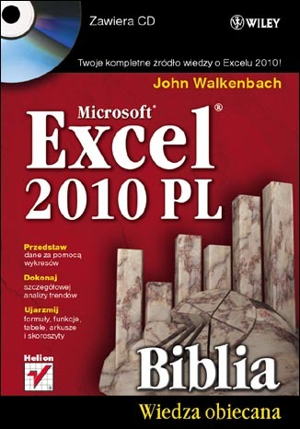
Excel 2010 PL. Biblia - John Walkenbach

Excel 2010 to najnowsza wersja najbardziej popularnego obecnie na rynku arkusza kalkulacyjnego firmy Microsoft. Nie ma lepszego sposobu na jego poznanie niż nauka z Johnem Walkenbachem — guru Excela i autorem wszystkich napisanych o tym programie książek z serii "Biblia". "Excel 2010 PL. Biblia" to podręcznik przeznaczony zarówno dla początkujących, jak i zaawansowanych użytkowników. Zawiera kompletne informacje o komponentach Excela. Autor wzbogacił go też o praktyczne porady i wskazówki oraz zamieścił w nim użyteczne przykłady. Znajdziesz tutaj podstawowe wiadomości na temat programu Excel. Nauczysz się tworzyć formuły i funkcje oraz dokonywać obliczeń. Poznasz tajniki tworzenia wszelkiego rodzaju wykresów oraz sposoby analizy danych w arkuszu kalkulacyjnym. W końcu dostosujesz program do swoich potrzeb, korzystając z potężnego narzędzia, jakim jest programowanie i tworzenie makr w języku VBA.

Zapoznaj się z publikacją >>

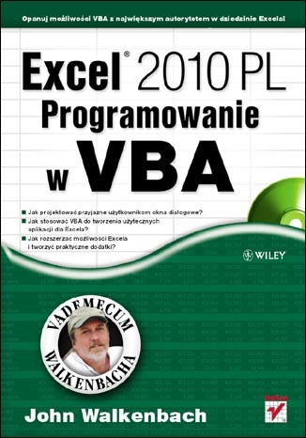
Excel 2010 PL. Programowanie w VBA. Vademecum Walkenbacha. - John Walkenbach

Nie należysz do osób, które onieśmiela potencjał Excela? Sprawnie tworzysz skoroszyty, wprowadzasz formuły, używasz funkcji arkuszowych i swobodnie posługujesz się Wstążką programu? Czujesz, że drzemie w nim jeszcze ogrom niezwykłych możliwości, ale nie wiesz, jak po nie sięgnąć? Najwyższa pora na naukę z Johnem Walkenbachem - najsłynniejszym ekspertem w dziedzinie Excela! Jeśli poznałeś już podstawowe funkcje tego programu, dzięki tej książce bez trudu opanujesz narzędzia zaawansowane, czyli takie, które naprawdę ułatwią i przyspieszą Twoją codzienną pracę! Swoją naukę pod okiem mistrza zaczniesz od odświeżenia informacji na temat używania rozmaitych formuł oraz plików stosowanych i generowanych przez Excel. Zaraz potem przejdziesz do fascynującej części, poświęconej projektowaniu aplikacji w tym programie. Dowiesz się, czym taka aplikacja jest i jak szczegółowo wyglądają etapy jej tworzenia. Następnie opanujesz całą niezbędną wiedzę na temat języka VBA, aby sprawnie w nim programować oraz tworzyć funkcje i procedury. Nauczysz się również wykorzystywać jego możliwości podczas używania tabel przestawnych i wykresów. Ponadto wzbogacisz się o informacje na temat projektowania niestandardowych, przyjaznych okien dialogowych UserForm, automatycznej obsługi zdarzeń czy tworzenia praktycznych dodatków dla Excela.

Zapoznaj się z publikacją >>

